欢迎
 | 欢迎

 | Excel | 商品入库、取货 | 会员管理 | 存入 | 支取 | 新增历史记录 | 即时统计等功能

先决条件
1 | 可选使用 Office 365、Office 2024、Office 2021、Office 2009 或支持自动插入新行时继承上行公式的办公软件
1 | 启用 VBA 后：不受限制的使用所有功能
-1 | 未启用 VBA 或不包含 VBA 的 Excel，将受限制，受限制的有：新增入库取货、新增会员
1 | 协作：建议您使用 OneDrive，将 Latest.xlsm 存储到网盘里，其它终端设备可直接同步操作
 | 使用 iPad、IOS、Android 等终端，安装 Microsoft Excel 办公软件即可享受协作

主要功能
1 | 商品 | 支持 40 项商品管理
 |  | 设置可用商品后，隐藏会员详细信息、历史记录里未使用的商品
 |  | 有同等价位时，你难道不会当他为同一商品吗？
1 | 入库取货 | 入库：新增后，在设置界面可查看统计
 |  | 取货：盘点时冲正及快速取货，在设置界面可查看统计
 |  | A 软件销售 666 件，B 软件销售 333，你不会添加二条取货 666、333 吗？这不就统计其它平台的数据了？
1 | 会员 | 可添加：姓氏、名字、性别、身份证号码、年龄、电话、Email、家庭住址、备注等
 |  | 可选隐藏不常用的：身份证号码、年龄、Email、家庭住址等
 |  | 设置新增会员添加界面：校验必填项
 |  | 启用“允许新增存入”后，通过了新增会员时验证项后，将插入一条新的历史记录存入。
 |  | Ctrl+Shift + A：历史记录 - 新增，自动填存入
 |  | Ctrl+Shift + Q：历史记录 - 新增，自动填支取
1 | 员工 | 设置员工姓名、联系电话
 |  | 设置首选员工，设置后，自动填充到所有员工列表
1 | 历史记录 | 管理会员存入或支取，新增后将同步到唯一识别码里
1 | 打开表 | 重置：新增商品、入库取货、新增会员、错误信息等内容
1 | 选择表 | 自动添加“热键、清除热键、清空错误列表”等
 |  | 自动填充首选员工
1 | 图标 | 1 | 正确录入 | 1 | 校验：已输入
 |  | 0 | 持平 | 0 | 未输入
 |  | -0.01 | 错误 | -0.01 | 校验：错误状态
1 | 安全 | 新增“商品入库取货”、“新增会员”后，自动插入公式和数据校验，初始化功能。
1 | 快捷键 | Ctrl+Shift + M：获得当前日期和时间后，插入或更新到“时间”行

使用须知
1 | 所有密码为空
0 | 前往 https://github.com/ilikeyi/Office 或打开 https://fengyi.tel/go/storage 下载后，
1
 | 点击文件右键，选择属性，解除文件锁定
 | 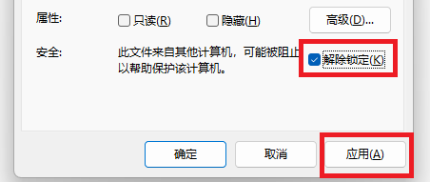

2
 | 启用编辑

3
 | 启用内容
 | 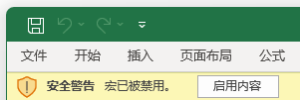

4
 | 启用 VBA 宏功能
 | 选择文件、选项、信任中心、信任中心设置，选择：
 | 启用 VBA 宏、启用 VBA 宏时启用 Excel 4.0 宏、信任对 VBA 工程对象模板的访问
 | 